상품제안서
슈가버블 크린랲 선물세트 | 상품코드: F28877

 |  |  |  |  |  |  | 02-412-0044 | www.easy1.co.kr
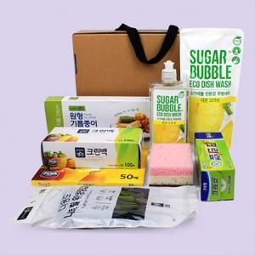

【상세/제작정보】 | 스티커 제작및 부착 비용 별도 문의. (스티커부착위치 : 크라프트 케이스)

【인쇄/포장옵션】 | / 포장불가능

【공급단가】 | 수량 | 100~ | 300~ | 500~ | 1,000~ | 3,000~
*VAT별도 | 단가 | 11,880원 | 11,680원 | 11,380원 | 11,180원 | 10,890원

【상품 URL】 | https://dev.easy1.co.kr:443/src/goods_detail.php?gdno=28877

